İçerik hakkında
A- L Sütunu | issuetype in (Story, Task) AND created >= 2025-05-01 AND project in ("Kioscrum Scrum Board") AND status changed to (Done,Closed) during (2026-01-01, 2026-01-31) | Issue Type Issue key Summary Labels Custom field (Back To Analysis Count for Test) Custom field (Back To Analysis Count for Development) Custom field (Back to Analysis Description) Custom field (Back to Analysis Root Cause) Custom field (Tester) Assignee Created

M | Ürün | proje adı
N | İssue Type Uygunluk durumu | Seçenek : Uygun / Uygun Değil Story olarak açılması gereken madde task olarak açılmış. Defect olarak açılması gereken madde story olarak açılmış. Task olarak açılması gereken madde story olarak açılmış
o | Analiz Formantına Uygunluk Durumu | 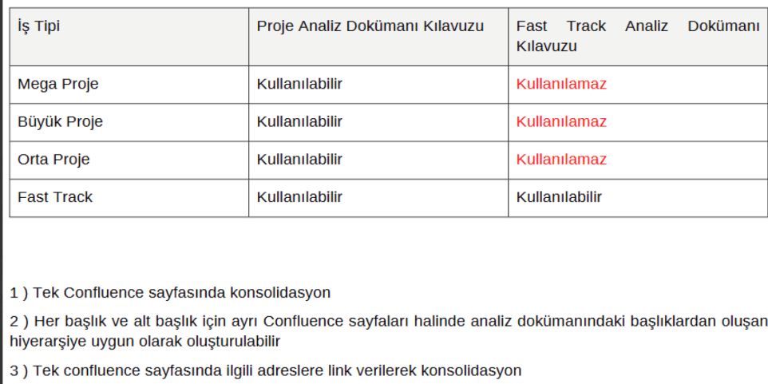 Seçenek : Uygun / Uygun Değil / Raporlamaz

P | Analiz İçeriği Olgunluk Durumu | Seçenek : Uygun / Uygun Değil / Raporlanamaz Back to analysis count & Description kontrol edilerek karar verilir.

Q | Analiz neden uygun değil? | Seçenek : Confluence içeriği eski format Confluence linki eklenmemiş Confluence içeriği uygun değil Story içeriği uygun değil Analiz Yok Proje'nin FT formatına göre yazılmış olması (Raporlanamaz sebebi)

